Лист1
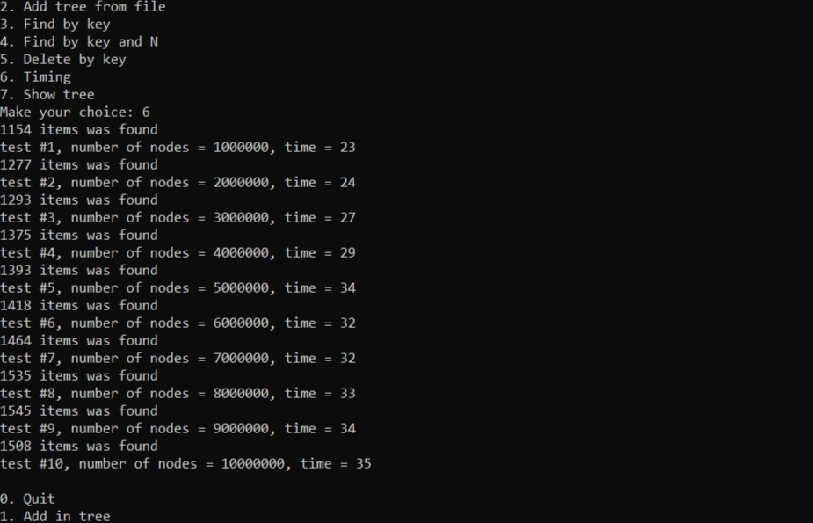
Поиск элемента
Количество вершин | Время работы
1000000 | 23
2000000 | 24
3000000 | 27
4000000 | 29
5000000 | 34
6000000 | 32
7000000 | 32
8000000 | 33
9000000 | 34
10000000 | 35

Лист2
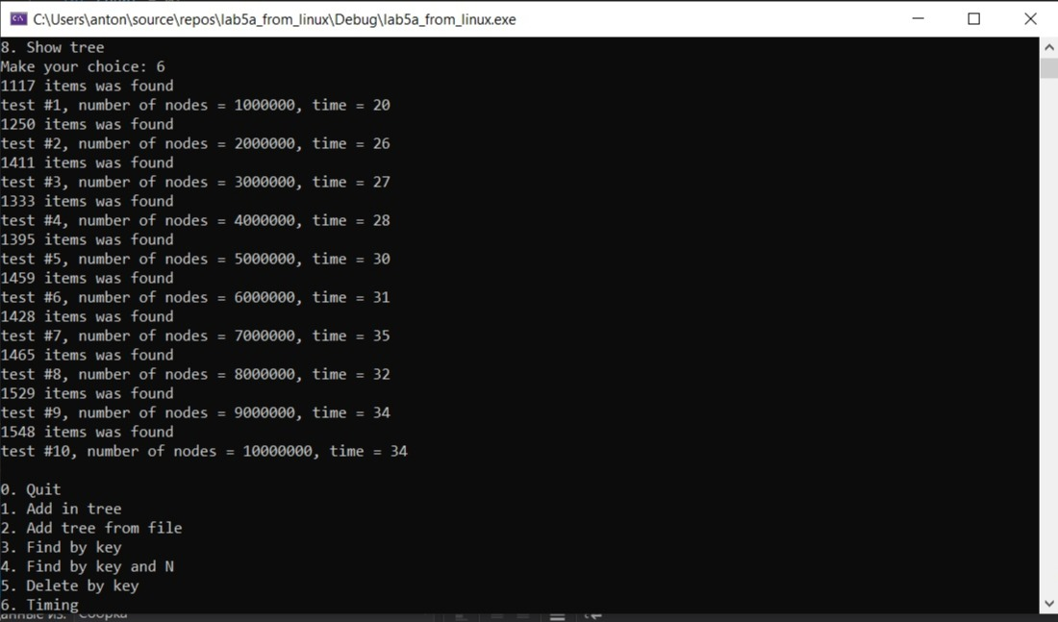
Добавление элемента
Количество вершин | Время работы
1000000 | 20
2000000 | 26
3000000 | 27
4000000 | 28
5000000 | 30
6000000 | 31
7000000 | 35
8000000 | 32
9000000 | 34
10000000 | 34

Лист3
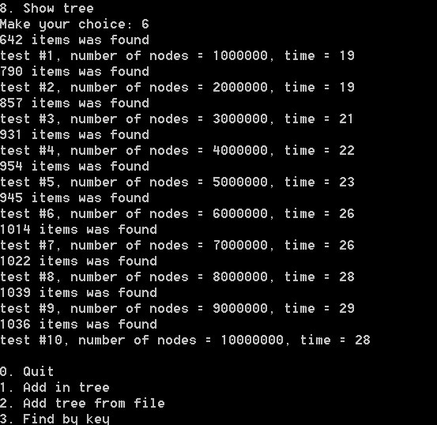
Удаление элемента
Количество вершин | Время работы
1000000 | 19
2000000 | 19
3000000 | 21
4000000 | 22
5000000 | 23
6000000 | 26
7000000 | 26
8000000 | 28
9000000 | 29
10000000 | 28

